DataReport
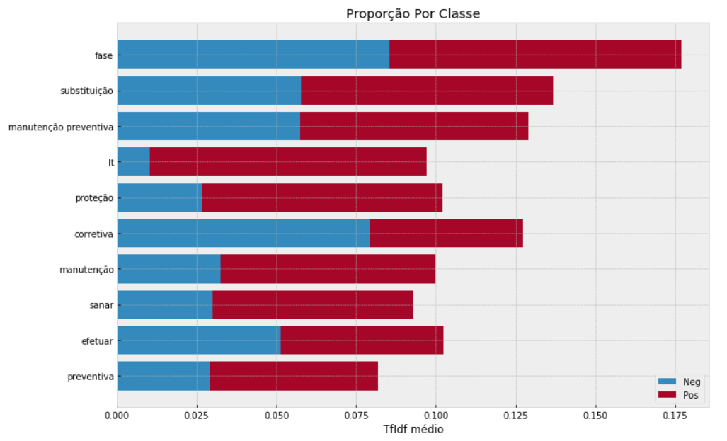
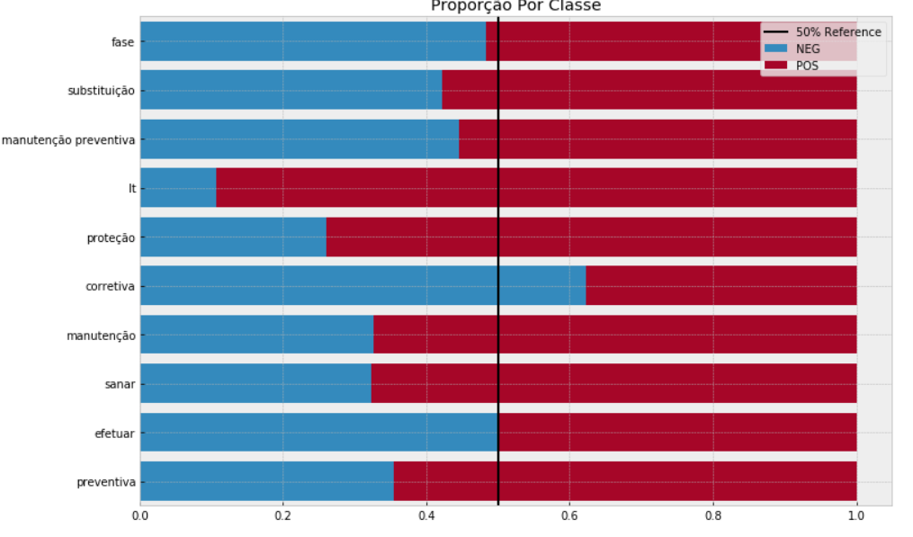
Relatório de Dados
o projeto consiste em utilizar os textos descritivos, e a partir da avaliação da grafia, fizemos uma análise das sentenças dos euipamentos supervisionados (POS) e os outros (NEG).

Total de Registros POS | 178,675
Total de Registros NEG | 88,643

Grafico de Distribuição

 | 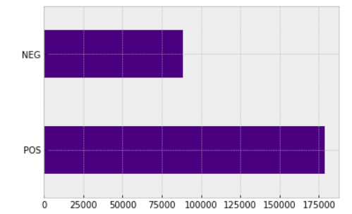

Contagem das Palavras |  | Importância das Feautures (Palavras)
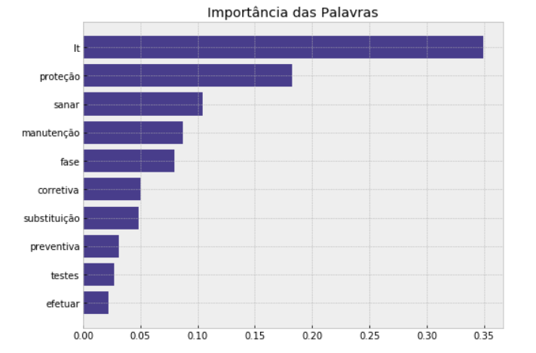
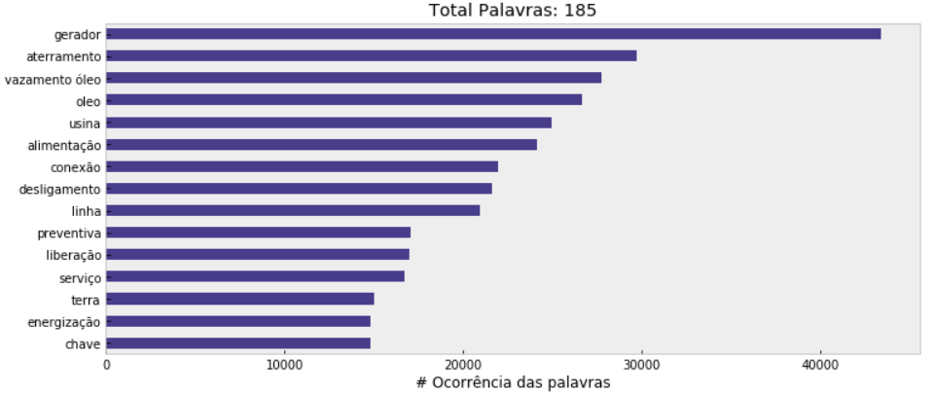

No âmbito do setor eletrico, as palavras visualizadas no gráfico são relevantes as manutenção, podendo supor que são os eventos de maior ocorrência. |  |  | Legenda: Lt = Linha de transmissão, ou linha

Distribuição da contagem de palavras

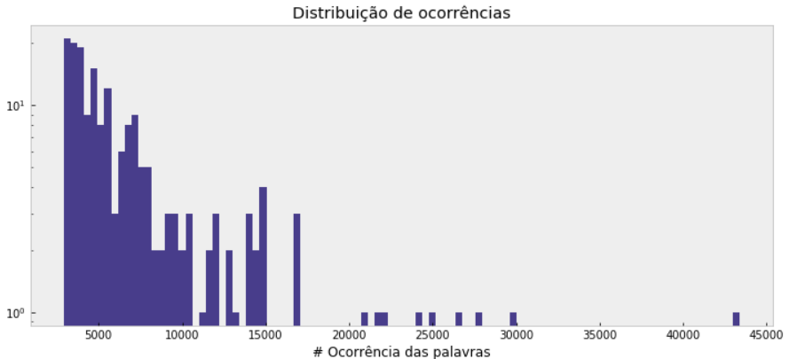

Distribuição Por Classe |  | Distribuição do TF-IDF por Classe
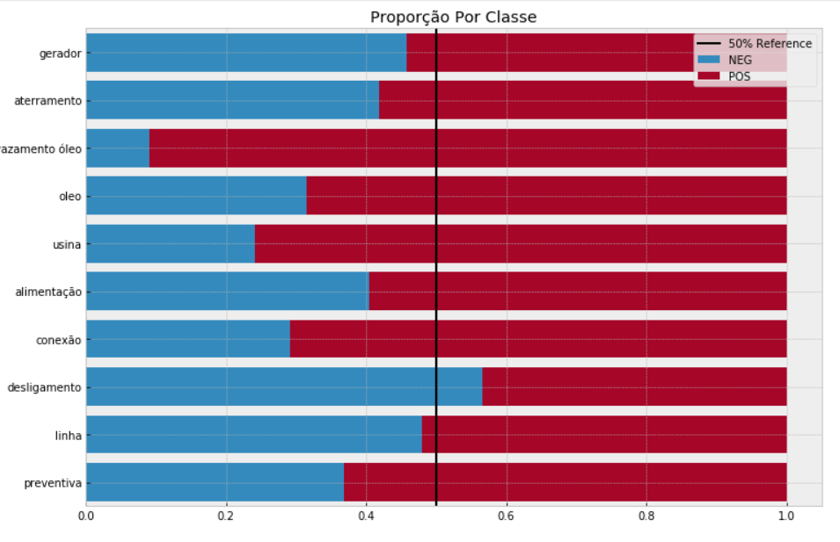
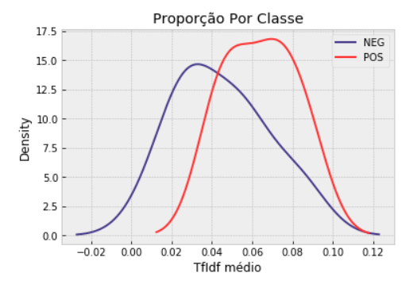

Distribuição Percentual (Normatização TF-IDF) |  | Distribuição do TF-IDF Médio por Classe

